Planilha1
Verificar a precisão do método no ponto
x= | 0.5236

a) Pontos utilizados
 |  | y
 | x | f(x)
 | 0 | 0
 | 0.5236 | 0.3282

 | 0.7854 | 0.5601

b) Cálculo dos coeficientes

 |  |  |  |  | y
 | 0 | 0 | 1 |  | 0
A | 0.2742 | 0.5236 | 1 |  | 0.3282
 | 0.6169 | 0.7854 | 1 |  | 0.5601

Det|A|= | -0.1077

 | 0 | 0 | 1
D_a2 | 0.3282 | 0.5236 | 1 |  | Det_a2= | -0.0355
 | 0.5601 | 0.7854 | 1 |  | a2= | 0.3300

 | 0 | 0 | 1
D_a1 | 0.2742 | 0.3282 | 1 |  | Det_a1= | -0.0489
 | 0.6169 | 0.5601 | 1 |  | a1= | 0.454

 | 0 | 0 | 0
D_a0 | 0.2742 | 0.5236 | 0.3282 |  | Det_a0= | 0
 | 0.6169 | 0.7854 | 0.5601 |  | a0= | 0

c) Plinomio interpolador

P2(x)= | a2*x^2+a1*x+a0

P2(x)= | 0.33 | x^2 | + | 0.454 | x | + | 0

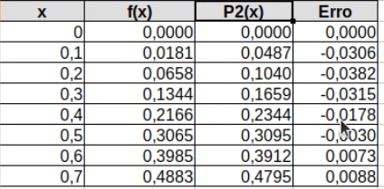
x | f(x) | P2(x) | Erro
0 | 0 | 0 | 0
0.1
0.2
0.3
0.4
0.5
0.6

